集成需求收集单（集成客户填写）
海康硬件产品SDK集成需求收集单
集成单位信息
客户单位* | 个人/所在单位 | 人数规模
联系人信息*（必填1人）
联系人 | 联系人电话 | 联系人邮件 | 联系人备注

请您填写您单位的接口人联系信息。
海康联系人*
联系人 | 联系人电话 | 联系人邮件 | 联系人备注

请您填写您的海康接口人联系信息（若无，填写无）。
集成产品信息
部署系统* |  | 部署环境补充说明 | 说明操作系统版本等信息
网络环境* |  | 部署环境补充说明 | 说明现场网络拓扑等信息
开发语言* |  | 开发语言补充说明 | 说明开发语言补充说明
开发架构* |  | 开发架构补充说明 | 说明开发架构补充信息
集成方式* | 【未确定集成方式选型】 | 集成方式补充说明 | 说明开发方式补充信息
产品信息*（请提供现场需要集成的产品信息） |  |  |  | 产品信息可以登录设备网页，“配置 - 系统 - 系统设置 - 基本信息” 中获取 或 查看产品外标签获取。
产品序列号* | 产品型号* | 产品主控版本 | 产品补充说明(产品是否定制，是否有特殊需求情况等)

请您描述 产品型号 或 产品序列号 必填一项
集成需求描述
需求/问题概述* | 请您描述您的集成需求，包括当前使用的集成sdk（如果有）、集成功能需求、具体的问题描述以及问题截图等信息。 |  |  | 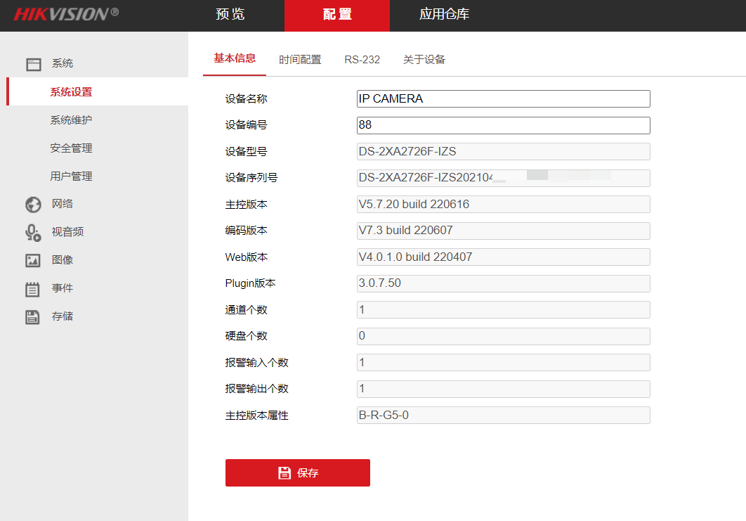
详细功能需求
场景-功能 | 功能说明 | 补充说明 | 说明

